bank_details
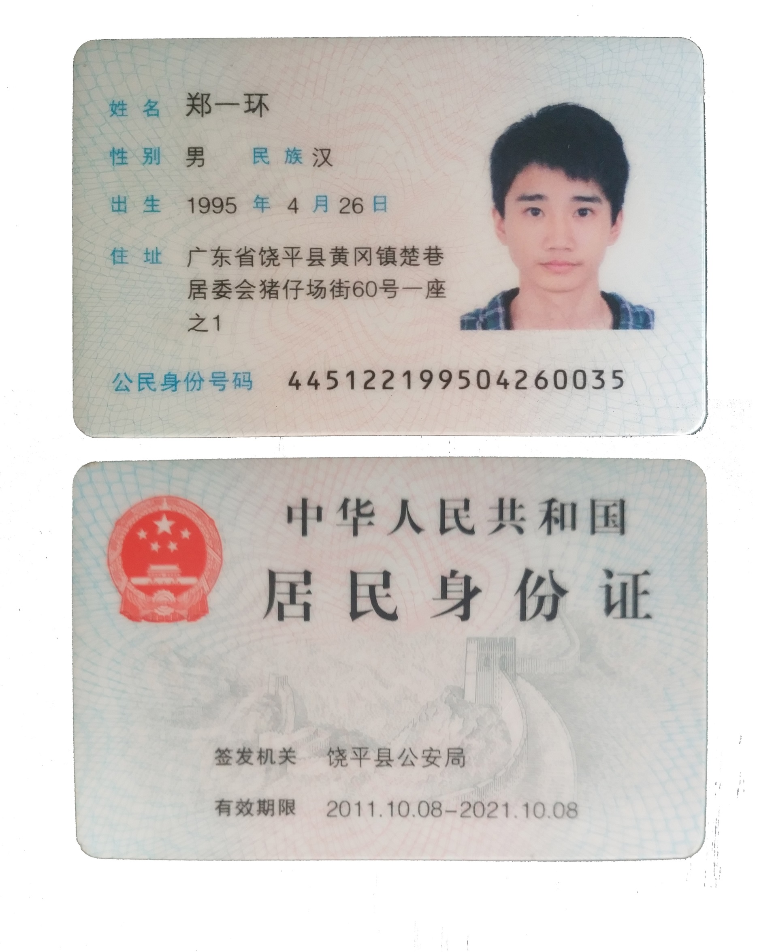
Required Information | Fill in
账户开户名： Bank Account Name: | 郑一环 | Yihuan Zheng
开户行： Bank Name: | 中国招商银行 广州龙口支行 | China Merchants Bank GUANGZHOU BRANCH
账户号： Bank Account Number: | 6214 8320 4042 6798 | 6214 8320 4042 6798
开户行地址： Bank Address: | 广州市天河北路575号芳草园 | Fangcaoyuan, No. 575, Tianhe North Road, Guangzhou City,GuangDong Province
银行swift code Bank Swift Code: | CMBCCNBS131 | CMBCCNBS131
电子邮箱： Email: | 1041946922@qq.com | 1041946922@qq.com
联系人姓名 contact name | 郑一环 | Yihuan Zheng
联系电话： Contact Number: | 13926779147 | 13926779147
地址： Address: | 證件地址: 广东省饶平县黄冈镇楚巷居委会猪仔场街60号一座之1
 | 聯絡地址: 上海市,浦东新区,上钢新村街道,成山路,24弄105号303室 | Shanghai, Pudong New Area,Room 303, 105 Lane 24, Chengshan Road, Xincun Street, Shanggang
邮编： Postal Code: | 200120 | 200120
身份证号码： Identification Card Number (for freelance only)： | 445122199504260035 | 445122199504260035

